Secante
Cabeçalho | Método de determinação de raizes de equações não lineares: Secante |  |  |  |  |  | 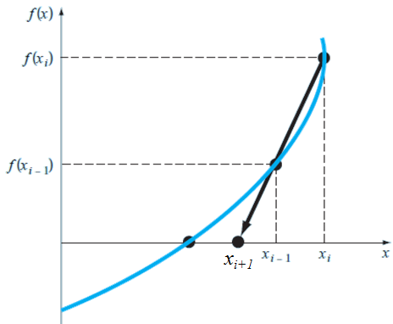 |  |  | Algoritmo: Método da Secante

 | Função:

 | %Critério de para: (Et, erro de truncamento)

Entrada de dados | % Valor inicial:
 | x-1 = xi-1 = | 0 | x0 = xi = | 1
 | % Critério de parada adotada:
 | Et = | 1.00E-08
Processamento e Saída de dados | iteração (i) | xi-1-->xr ou xi | xi-->xi-1 ou xr | (xi-1 -xi) | f(xi-1) | f(xi ) | xr = xi+1 | Et,i | Critério de parada
 | 0 | 0 | 1 | -1 | 1 | -0.63212055883 | 0.61269983678 | 0.38730016322 | Não Convergiu
 | 1 | 0.61269983678 | 0 | 0.61269983678 | -0.070813947873 | 1 | 0.57218141209 | 0.57218141209 | Não Convergiu
 | 2 | 0.57218141209 | 0.61269983678 | -0.04051842469 | -0.0078882728553 | -0.070813947873 | 0.56710208017 | 0.045597756608 | Não Convergiu
 | 3 | 0.56710208017 | 0.57218141209 | -0.0050793319186 | 6.4582829429E-05 | -0.0078882728553 | 0.56714332795 | 0.0050380841405 | Não Convergiu
 | 4 | 0.56714332795 | 0.56710208017 | 4.1247778146E-05 | -5.8830928684E-08 | 6.4582829429E-05 | 0.56714329041 | 4.121023819E-05 | Não Convergiu
 | 5 | 0.56714329041 | 0.56714332795 | -3.7539956144E-08 | -4.3876013933E-13 | -5.8830928684E-08 | 0.56714329041 | 3.7540236142E-08 | Não Convergiu
 | 6 | 0.56714329041 | 0.56714329041 | -2.7999824681E-13 | 0 | -4.3876013933E-13 | 0.56714329041 | 2.7999824681E-13 | Convergiu

Avaliação_xi_xr
iteração (i) | xi-1-->xi | xi-->xr | (xi-1 -xi) | f(xi-1) | f(xi ) | xr = xi+1 | Et,i | Critério de parada
0 | 0 | 1 | -1 | 1 | -0.63212055883 | 0.61269983678 | 0.38730016322 | Não Convergiu
1 | 1 | 0.61269983678 | 0.38730016322 | -0.63212055883 | -0.070813947873 | 0.56383838916 | 0.048861447619 | Não Convergiu
2 | 0.61269983678 | 0.56383838916 | 0.048861447619 | -0.070813947873 | 0.0051823545073 | 0.56717035842 | 0.0033319692587 | Não Convergiu
3 | 0.56383838916 | 0.56717035842 | -0.0033319692587 | 0.0051823545073 | -4.241924243E-05 | 0.5671433066 | 2.7051814781E-05 | Não Convergiu
4 | 0.56717035842 | 0.5671433066 | 2.7051814781E-05 | -4.241924243E-05 | -2.5380166635E-08 | 0.56714329041 | 1.619525869E-08 | Não Convergiu
5 | 0.5671433066 | 0.56714329041 | 1.619525869E-08 | -2.5380166635E-08 | 1.2423395646E-13 | 0.56714329041 | 7.9269923958E-14 | Convergiu

iteração (i) | xi-1-->xr | xi-->xi-1 | (xi-1 -xi) | f(xi-1) | f(xi ) | xr = xi+1 | Et,i | Critério de parada
0 | 0 | 1 | -1 | 1 | -0.63212055883 | 0.61269983678 | 0.38730016322 | Não Convergiu
1 | 0.61269983678 | 0 | 0.61269983678 | -0.070813947873 | 1 | 0.57218141209 | 0.57218141209 | Não Convergiu
2 | 0.57218141209 | 0.61269983678 | -0.04051842469 | -0.0078882728553 | -0.070813947873 | 0.56710208017 | 0.045597756608 | Não Convergiu
3 | 0.56710208017 | 0.57218141209 | -0.0050793319186 | 6.4582829429E-05 | -0.0078882728553 | 0.56714332795 | 0.0050380841405 | Não Convergiu
4 | 0.56714332795 | 0.56710208017 | 4.1247778146E-05 | -5.8830928684E-08 | 6.4582829429E-05 | 0.56714329041 | 4.121023819E-05 | Não Convergiu
5 | 0.56714329041 | 0.56714332795 | -3.7539956144E-08 | -4.3876013933E-13 | -5.8830928684E-08 | 0.56714329041 | 3.7540236142E-08 | Não Convergiu
6 | 0.56714329041 | 0.56714329041 | -2.7999824681E-13 | 0 | -4.3876013933E-13 | 0.56714329041 | 2.7999824681E-13 | Convergiu

